상품제안서
드리온 가정용 GaN PD 45W 1구 1.2m CtoC 케이블 | 상품코드: F31884

 |  |  |  |  |  |  | 02-412-0044 | www.easy1.co.kr
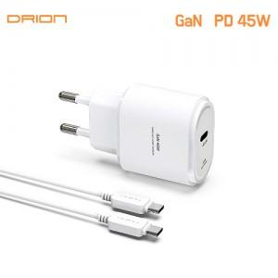

【상세/제작정보】

【인쇄/포장옵션】 | 레이저, 풀칼라 / 포장지포장

【공급단가】 | 수량 | 100~ | 300~ | 500~ | 1,000~ | 3,000~
*VAT별도 | 단가 | 6,000원 | 5,900원 | 5,750원 | 5,640원 | 5,500원

【상품 URL】 | https://dev.easy1.co.kr:443/src/goods_detail.php?gdno=31884

